CREATE_VIDEO_RESULT
Title | Href | Description | Action | Log Time | Test Method | Expected | Actual | Status | Exception | Image | Link Screenshot
Lừa Dối - Maya [LYRIC VIDEO] | 8DiPHu-DPV0 | Lừa Dối - Maya [LYRIC VIDEO] | Test Create Video Function | 2023-12-07 | createVideoTest | Thêm mới thành công | Thêm mới thành công | PASS
 |  |  | Test Create Video Function | 2023-12-07 | createVideoTest | Thêm mới thất bại | Thêm mới thất bại | PASS
Lừa Dối - Maya [LYRIC VIDEO] | 8DiPHu-DPV0 | Lừa Dối - Maya [LYRIC VIDEO] | Test Create Video Function | 2023-12-07 | createVideoTest | Thêm mới thành công | Thêm mới thất bại | FAIL | expected [Thêm mới thành công] but found [Thêm mới thất bại] | 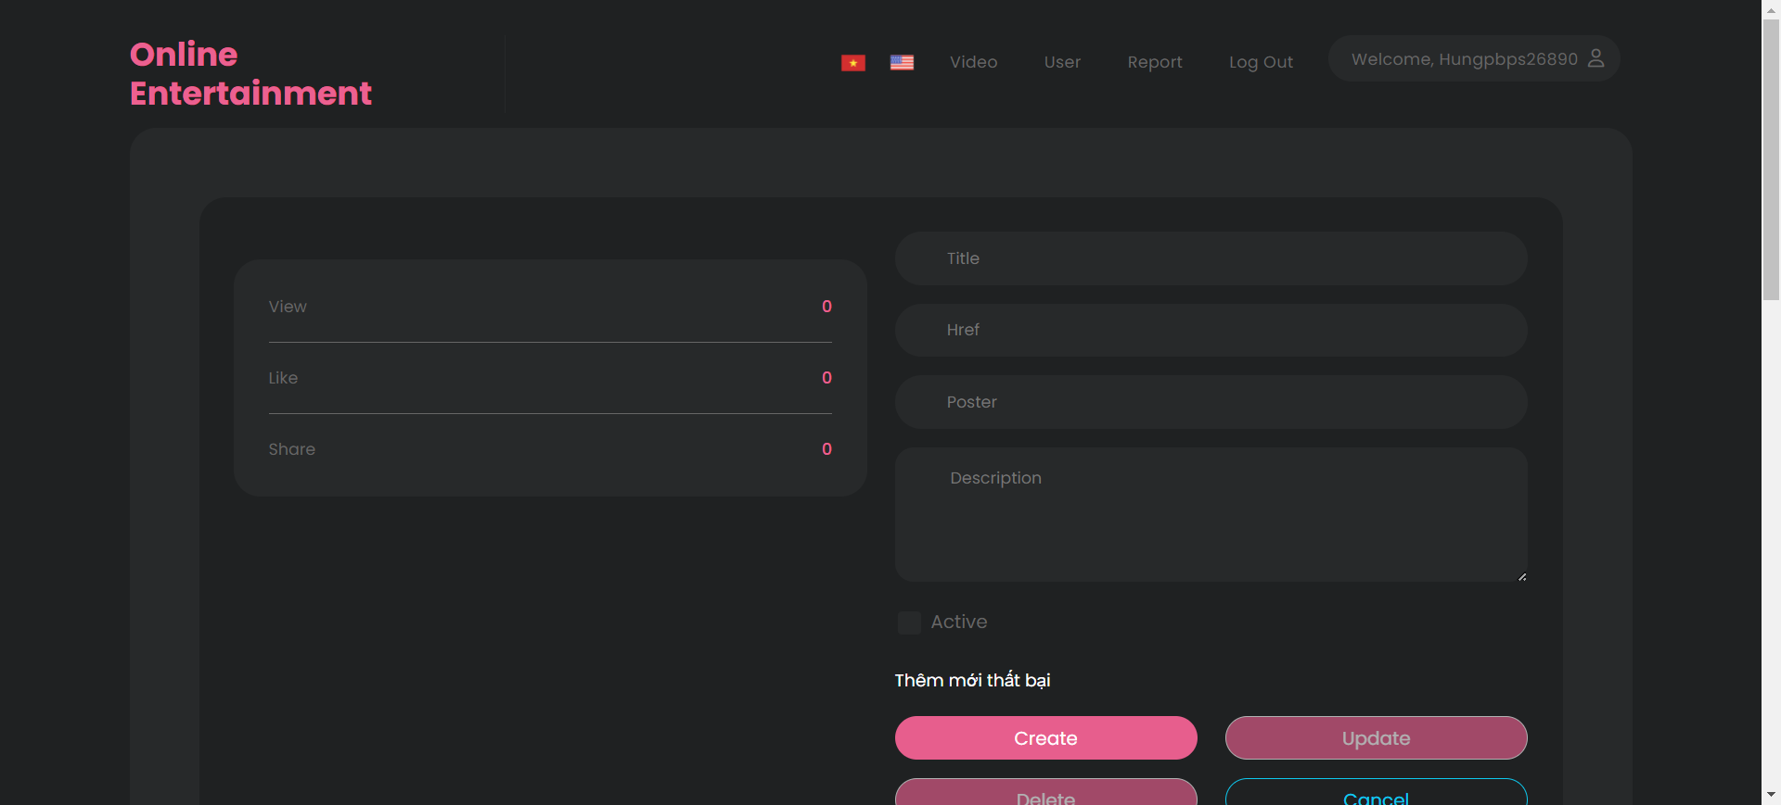 | Link Screenshot

UPDATE_VIDEO_RESULT
VideoId | Title | Description | Action | Log Time | Test Method | Expected | Actual | Status | Exception | Image | Link Screenshot
12 | Simp Gái 808 | Low G | Rap Nhà Làm Với Nhiều Tình Cảm | Simp Gái 808 | Low G | Rap Nhà Làm Với Nhiều Tình Cảm | Test Update Video Function | 2023-12-07 | updateVideoTest | Cập nhật thành công | Cập nhật thành công | PASS
12 |  |  | Test Update Video Function | 2023-12-07 | updateVideoTest | Cập nhật thất bại | Cập nhật thất bại | PASS
12 | Simp Gái 808 | Low G | Rap Nhà Làm | Simp Gái 808 | Low G | Rap Nhà Làm | Test Update Video Function | 2023-12-07 | updateVideoTest | Cập nhật thất bại | Cập nhật thành công | FAIL | expected [Cập nhật thất bại] but found [Cập nhật thành công] | 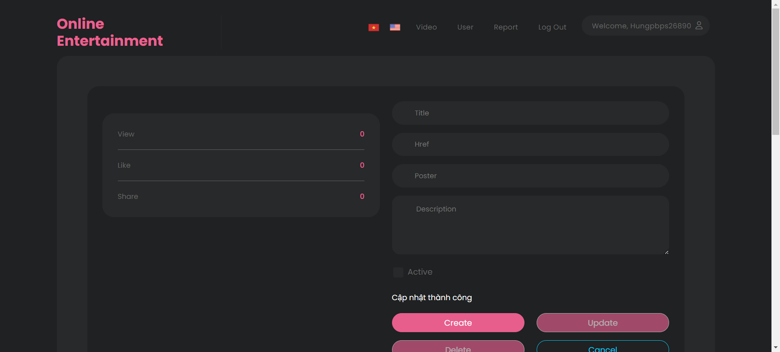 | Link Screenshot

DELETE_VIDEO_RESULT
VideoId | Title | Description | Action | Log Time | Test Method | Expected | Actual | Status | Exception | Image | Link Screenshot
12 | Simp Gái 808 | Low G | Rap Nhà Làm | Simp Gái 808 | Low G | Rap Nhà Làm | Test Delete Video Function | 2023-12-07 | updateVideoTest | Xóa thành công | Xóa thành công | PASS
12 | Simp Gái 808 | Low G | Rap Nhà Làm | Simp Gái 808 | Low G | Rap Nhà Làm | Test Delete Video Function | 2023-12-07 | updateVideoTest | Xóa thất bại | Xóa thành công | FAIL | expected [Xóa thất bại] but found [Xóa thành công] |  | Link Screenshot

